Solicitud gráfica
 | Área: | Matemáticas |  |  | Fecha:
 | Grado: | 11
 | Título del tema: | Los problemas de aplicación |  |  | ¿Cuaderno de estudio o recurso? | Recurso
 | Editor: |  |  |  | Motor del recurso | M101

 | Código guión o recurso: | MA_11_04_CO_REC260 | ← Para determinar este código, visite la hoja de Ayuda
 |  |  |  |  | ESPECIFICACIÓN DE ARCHIVOS A ENTREGAR
Núm. | Archivo Shutterstock o ruta en web | Imagen para: | Tipo | Ubicación de la imagen en el recurso M101 | Nombre imagen SMALL | Tamaño imagen SMALL | Nombre imagen ZOOM | Tamaño imagen ZOOM | Descripción | Observaciones
IMG01 | Ver descripción | Recurso M101 | Ilustración | Contenido | MA_11_04_CO_REC260_IMG01n.png | 286 x 286 px | MA_11_04_CO_REC260_IMG01a.png | 500 x 500 px | Pregunta 1 Se debe ubicar allí la gráfica que se presenta en IMG1 adjunta | 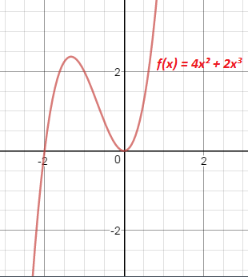
IMG02 | Ver descripción | Recurso M101 | Ilustración | Contenido | MA_11_04_CO_REC260_IMG02n.png | 286 x 286 px | MA_11_04_CO_REC260_IMG02a.png | 500 x 500 px | Pregunta 3 En la imagen se debe indicar el gráfico tomado de la página shutterstock codigo 254245552
IMG03 | Ver descripción | Recurso M101 | Ilustración | Contenido | MA_11_04_CO_REC260_IMG03n.png | 286 x 286 px | MA_11_04_CO_REC260_IMG03a.png | 500 x 500 px | Pregunta 4 En la imagen se debe indicar el gráfico tomado de la página shutterstock codigo 14621767
IMG04 | Ver descripción | Recurso M101 | Ilustración | Contenido | MA_11_04_CO_REC260_IMG04n.png | 286 x 286 px | MA_11_04_CO_REC260_IMG04a.png | 500 x 500 px | Pregunta 5 Se debe ubicar allí la gráfica que se presenta en IMG5 adjunta
#REF! | Ver descripción | #REF! | Ilustración | Contenido | #REF! | #REF! | #REF! | #REF! | Pregunta 7 En la imagen se debe indicar el gráfico tomado de la página shutterstock codigo 179577509
#REF! | Ver descripción | Recurso M101 | Ilustración | Contenido | #REF! | #REF! | #REF! | 500 x 500 px | Pregunta 9 En la imagen se debe indicar el gráfico tomado de la página shutterstock codigo 329519933
#REF! |  | Recurso M101 |  |  | #REF! | #REF! | #N/A | #N/A

